修改
宁波品秀美容科技有限公司 宁波高新区江南路1528号高新科技广场2号楼10楼 电话：0574-27889688 传真：0574-27889655 sales@hair-brushes.com lucky@jsiu.com
订单
供货商： | 宁波瑾秀制刷科技有限公司 |  |  |  | 订单号
电话： | 18067420259 |  |  |  | 日期 | 2024-02-22
联系人： | 陈文峰 |  |  |  | 订单安排人 | 孙诚昱
产品编号 | 产品图片 | 描述 | 数量/个 | 单价 | 金额 | 包装方式
EC1601 | 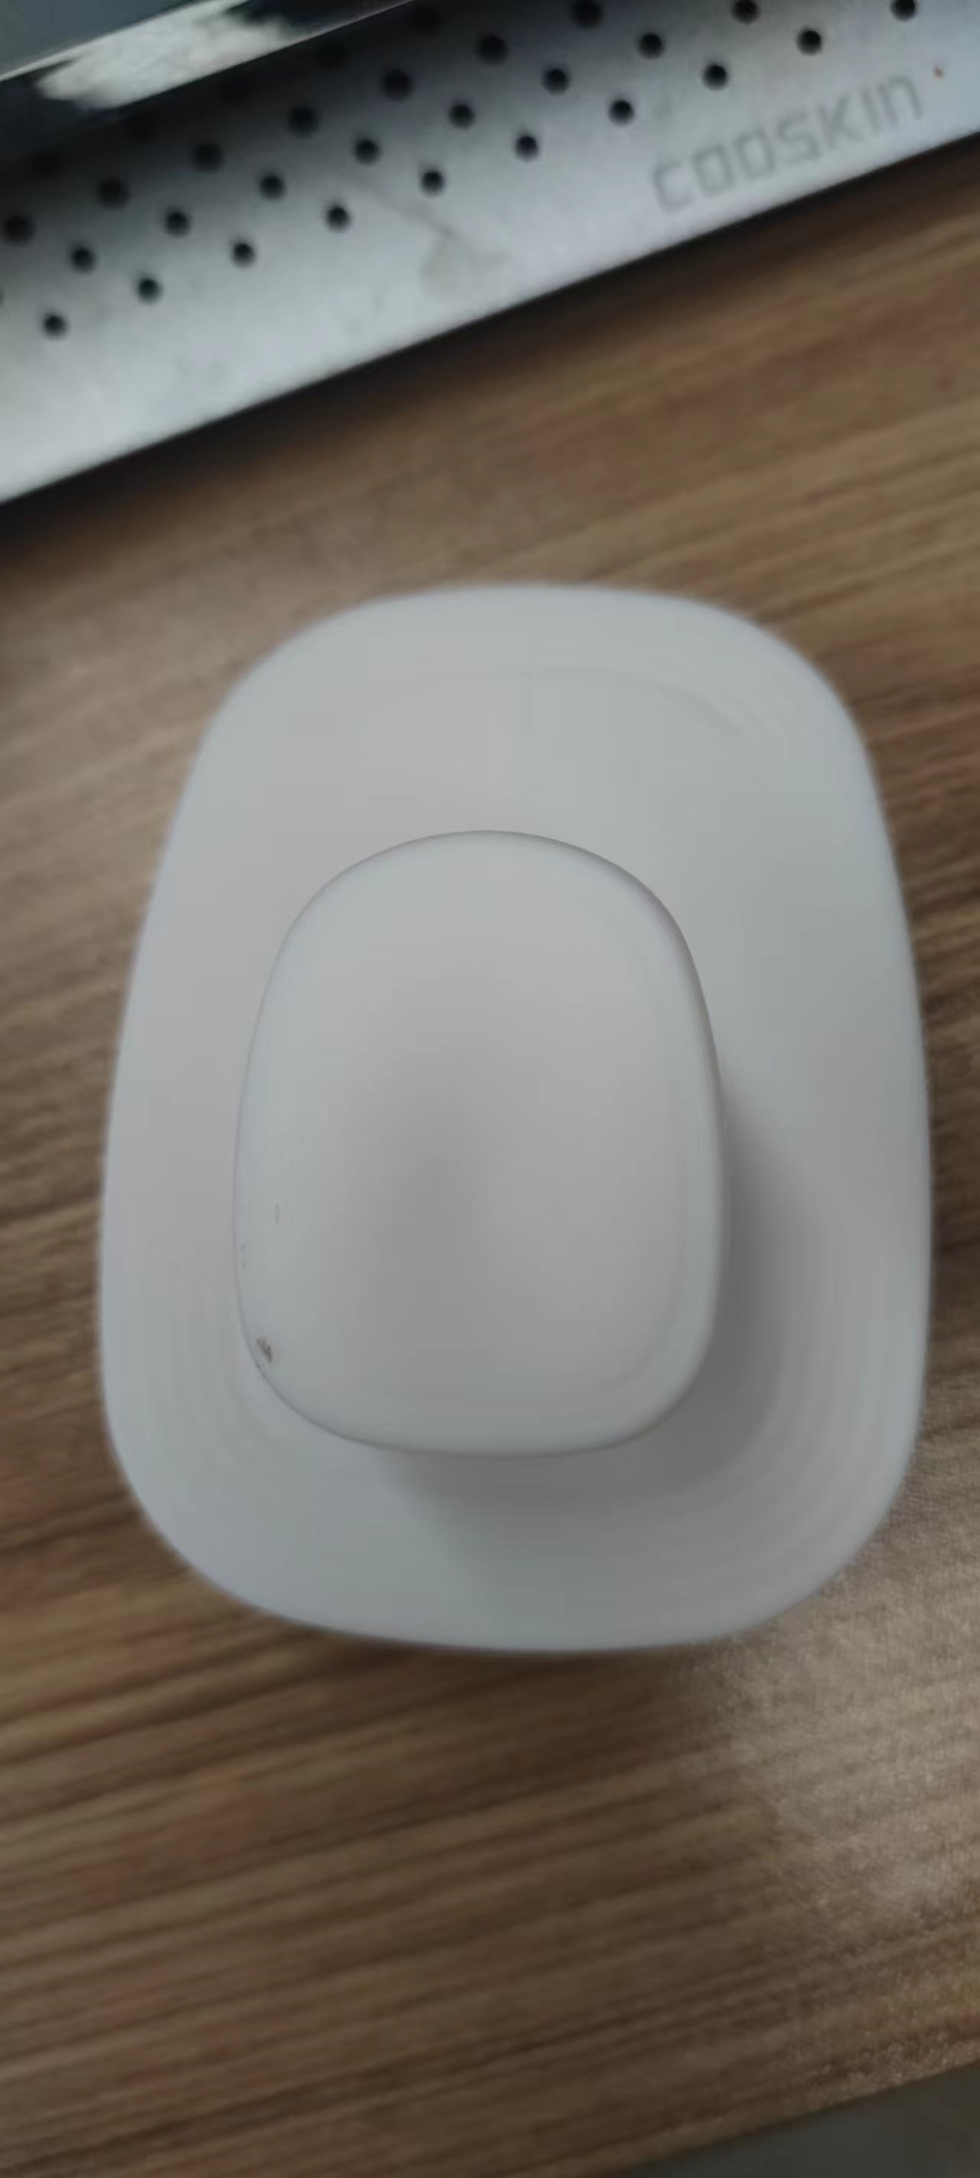 product address_1 | 细针洗头刷TPEE，硬度55，注意控制针头毛边，顶部印白色logo，颜色699C粉色，需要打样 | 4800PCS | ¥1.75 | ¥8,400.00 | 纸盒2400单支装+1200双支装
EC1601 | product address_2 | 细针洗头刷TPEE，硬度55，注意控制针头毛边，顶部印白色logo，颜色7542C蓝色， | 4800PCS | ¥1.75 | ¥8,400.00 | 纸盒2400单支装+1201双支装
EC1601 | product address_3 | 细针洗头刷TPEE，硬度55，注意控制针头毛边，顶部印白色logo，颜色原色加麦秸秆同附件 23AM020-JX原色样品 | 4800PCS | ¥1.75 | ¥8,400.00 | 纸盒2400单支装+1202双支装
 |  |  | 14,400 |  | ¥16,800.00
 | 以上价格含税运含包装
进仓地址： | 义乌
付款方式 | 出货后45天凭增值税发票付款 |  |  |  | 色卡 | Logo
交货时间 | 2024-03-10 |  |  |  | pantone address 1 | logo address 1
箱规 |  |  |  |  | pantone address 2 | logo address 2


产前确认样 | 每款1套样品 |  |  |  | pantone address 3 | logo address 3
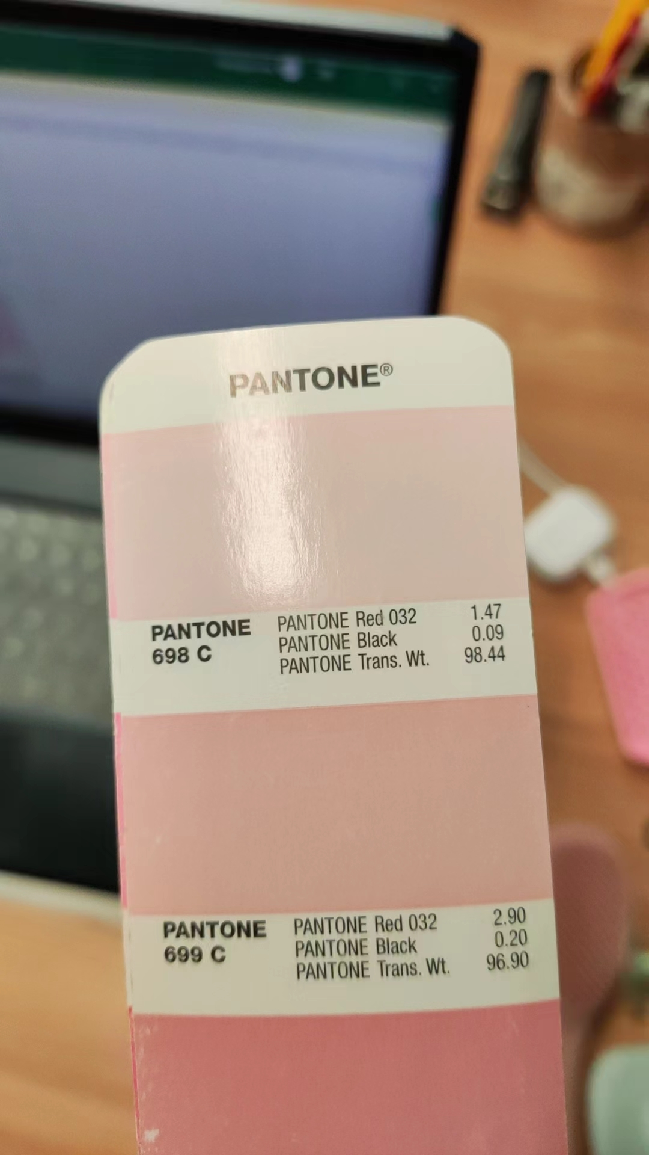
4: 出货样：每款2套 |  |  |  |  | pantone address 4 | logo address 4
5：注意事项 |  |  |  |  | pantone address 5 | logo address 5
1）印刷logo要印的清晰，线条清楚，绝对不能掉色
2）印刷logo要印的清晰，线条清楚，绝对不能掉色
3）印刷logo要印的清晰，线条清楚，绝对不能掉色
4）印刷logo要印的清晰，线条清楚，绝对不能掉色
5）印刷logo要印的清晰，线条清楚，绝对不能掉色
6）印刷logo要印的清晰，线条清楚，绝对不能掉色
7）印刷logo要印的清晰，线条清楚，绝对不能掉色
8）印刷logo要印的清晰，线条清楚，绝对不能掉色
9）印刷logo要印的清晰，线条清楚，绝对不能掉色
10）印刷logo要印的清晰，线条清楚，绝对不能掉色
11）印刷logo要印的清晰，线条清楚，绝对不能掉色
12）印刷logo要印的清晰，线条清楚，绝对不能掉色

 | 宁波泰友进出口有限公司 |  |  | 宁波瑾秀塑业有限公司
 | ---------------------- |  |  | ----------------------

